Layout
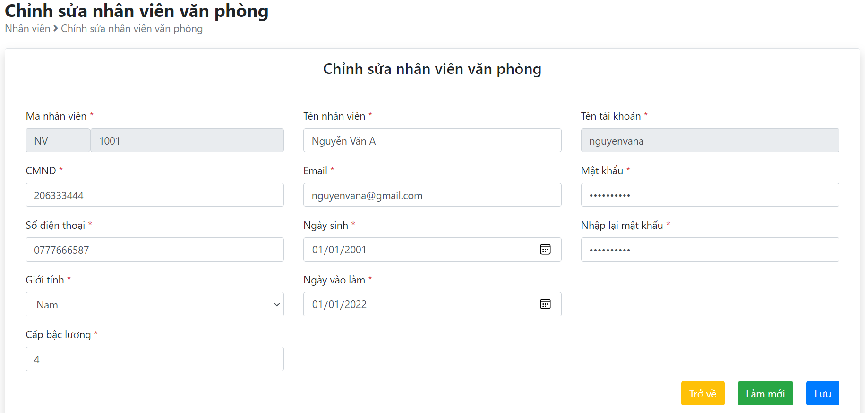
5.4.2.2 Màn hình thêm mới nhân viên văn phòng (tích hợp thêm chức năng 5.4.2.3 Đăng ký tài khoản)
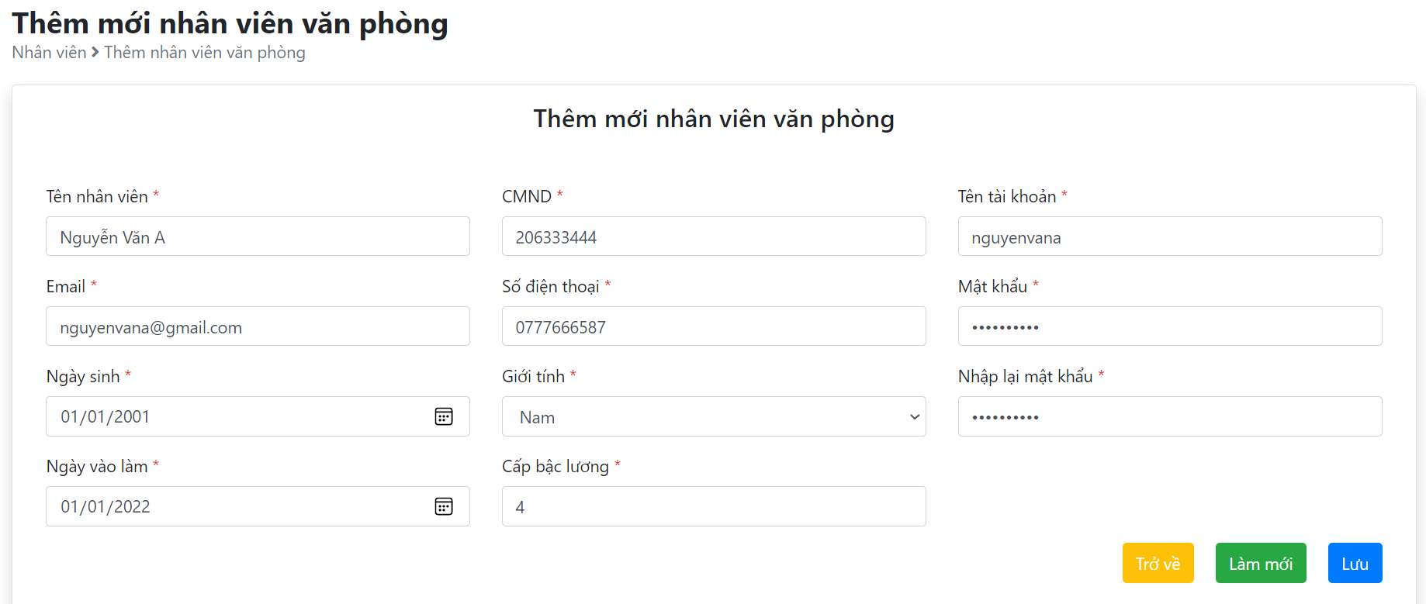

5.4.2.4 Chỉnh sửa nhân viên văn phòng

